eclipse環境構築
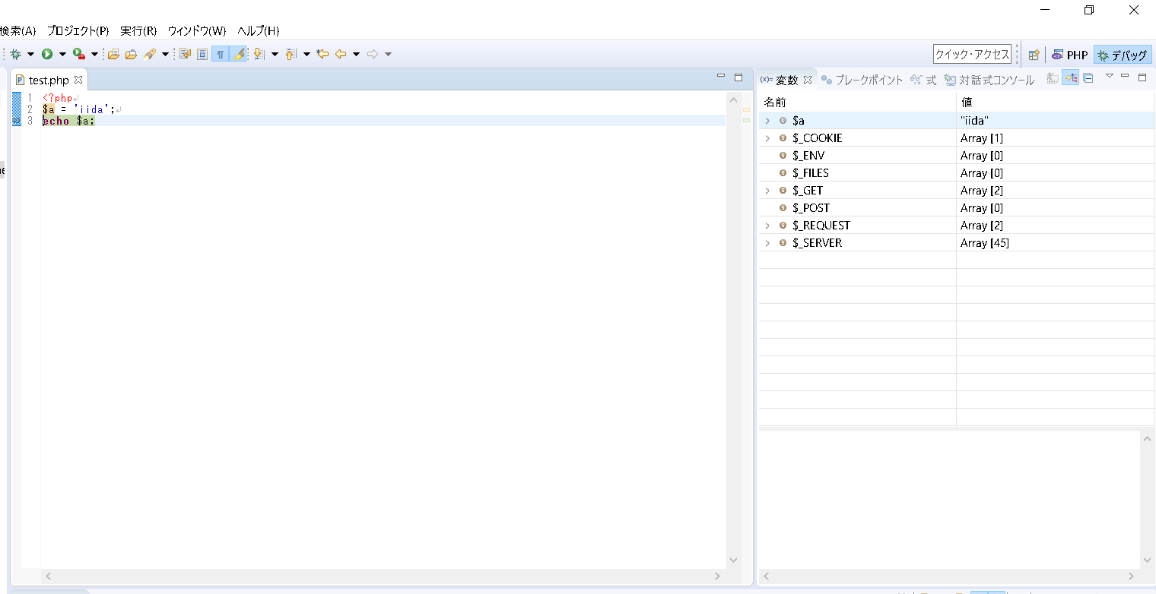
環境構築

 | 1. | eclipseのダウンロード
 | 2. | xamppのダウンロード
 | 3. | ワークスペースの設定
 | 4. | phpプロジェクトの作成
 | 5. | phpファイルの作成
 | 6. | php.iniの編集
 | 7. | デバッグの構成
 | 8. | 外部ブラウザ起動の設定
 | 9. | デバッグの実行

eclipseのダウンロード

 | C:\pleiades.php

xamppのダウンロード
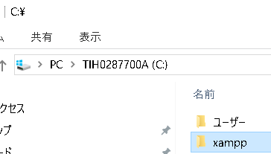

 | C:\xampp

ワークスペースの設定
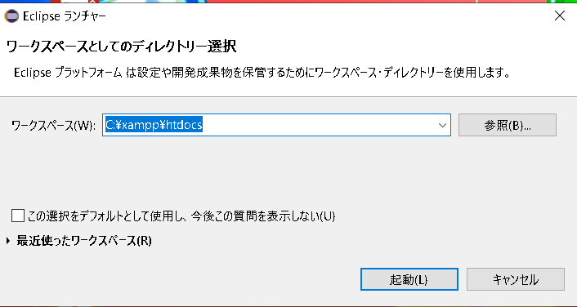

phpプロジェクトの作成
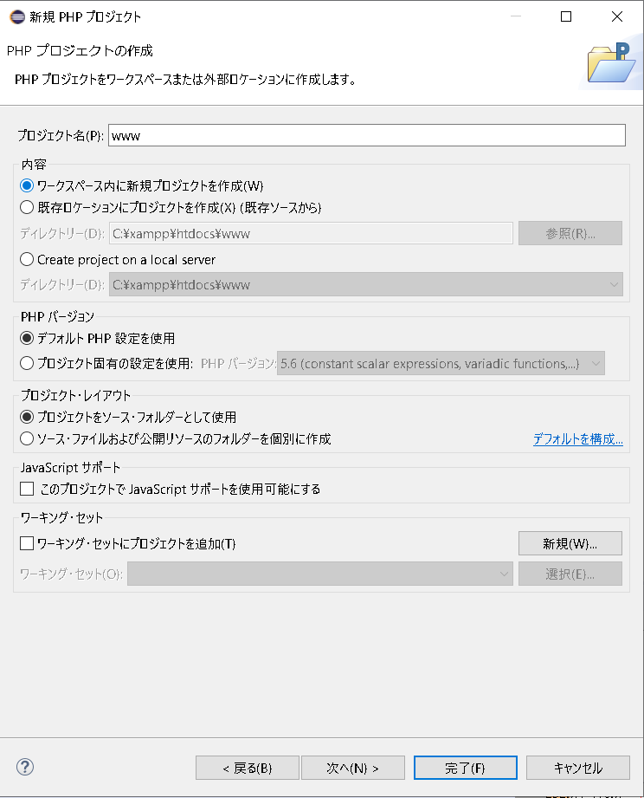

phpファイルの作成
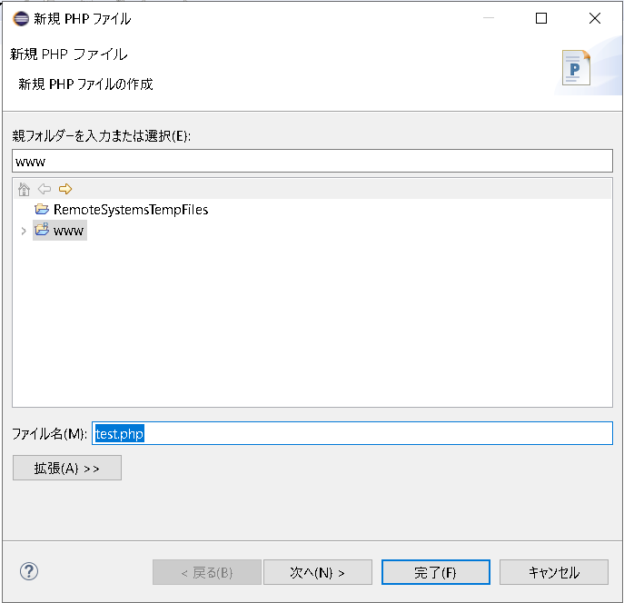

php.iniの編集
 | C:\xampp\php\php.ini

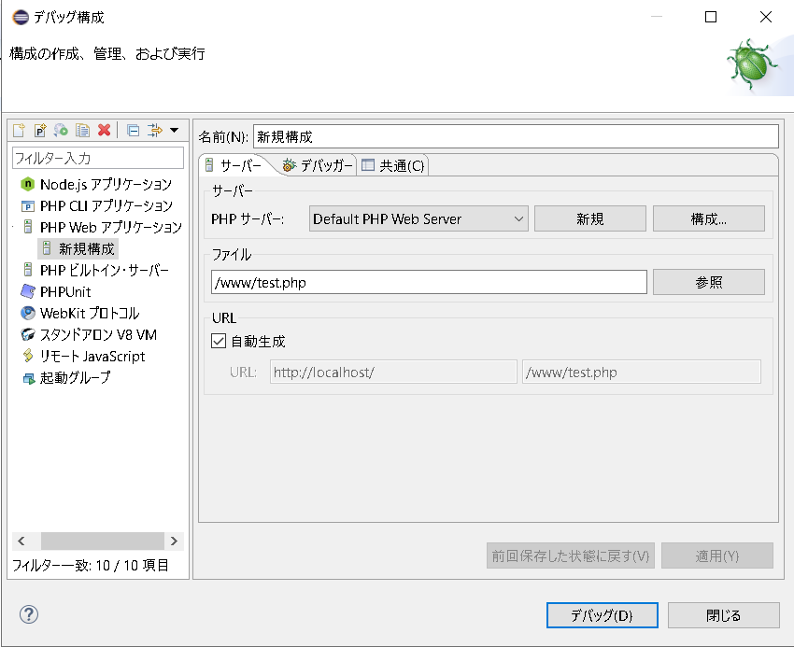
デバッグの構成

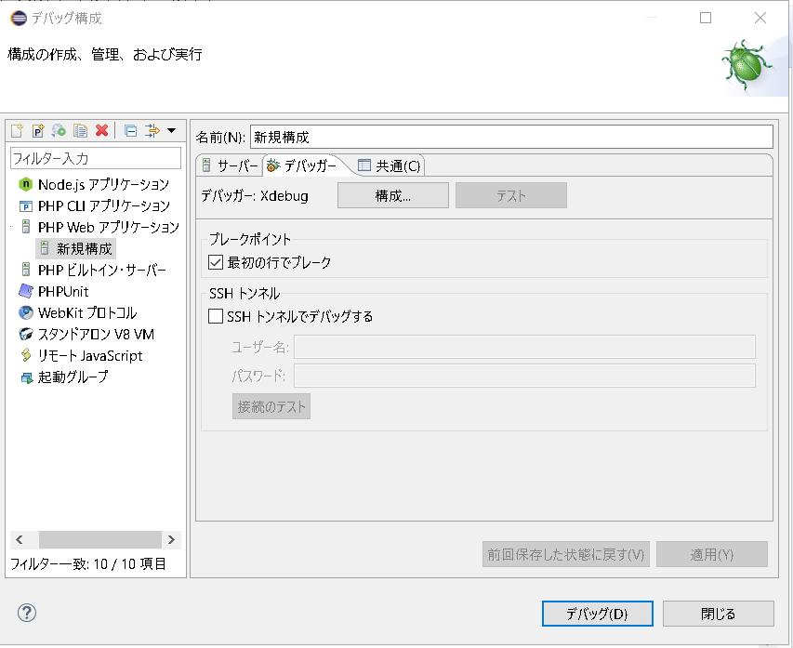

チェック外す

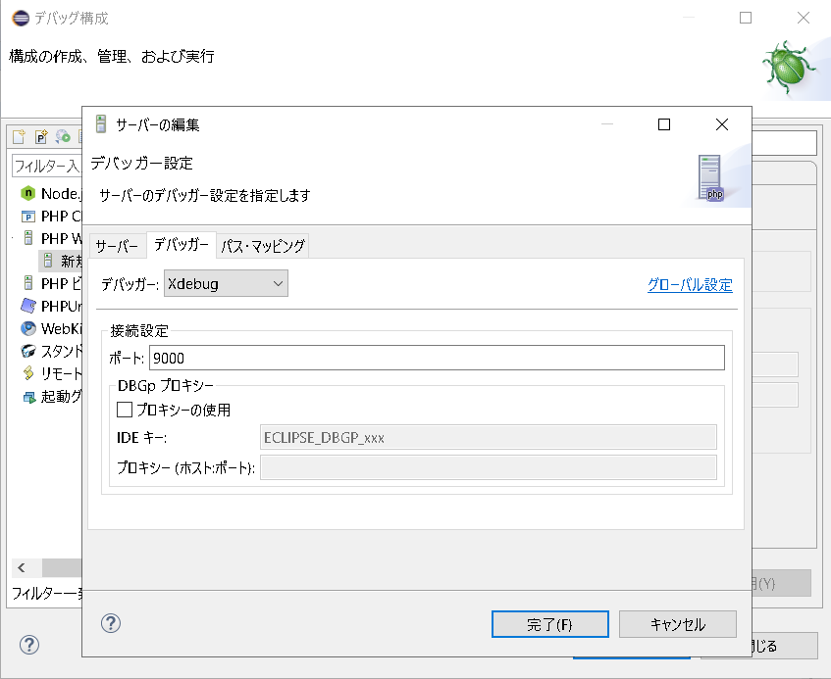

Xdebugはデフォルトで9000が使われる

外部ブラウザ起動の設定
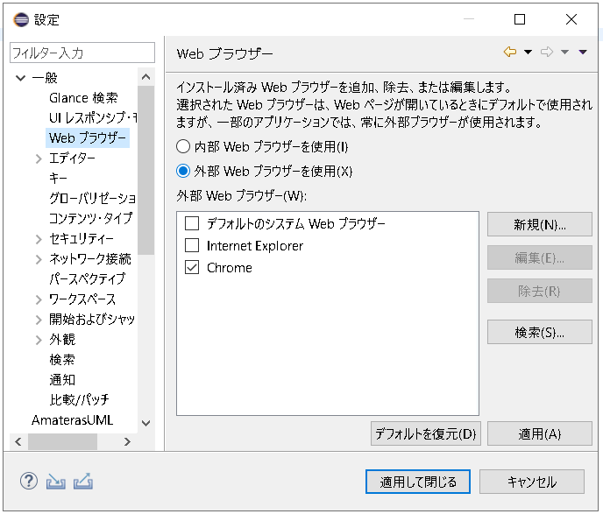

デバッグの実行

vscode環境構築
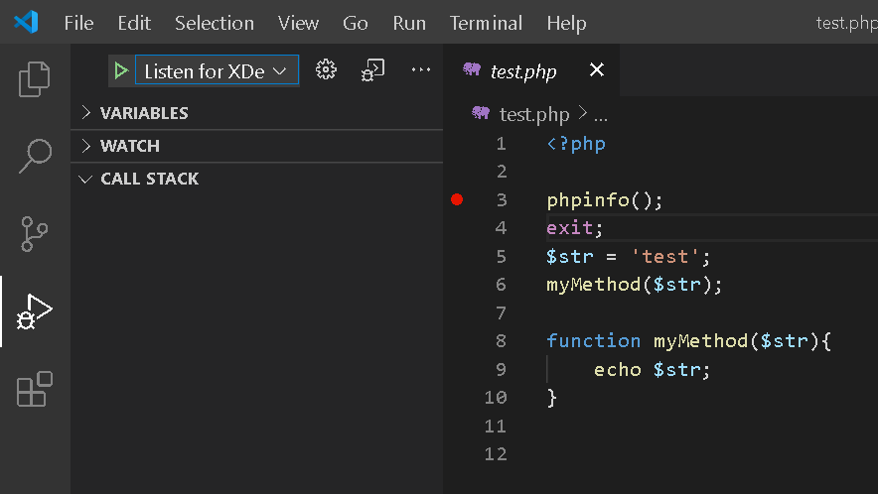
環境構築

 | 1. PHP Intelephenseの導入
 | 2. PHP Debugの導入
 | 3. デバッグ

1. PHP Intelephenseの導入
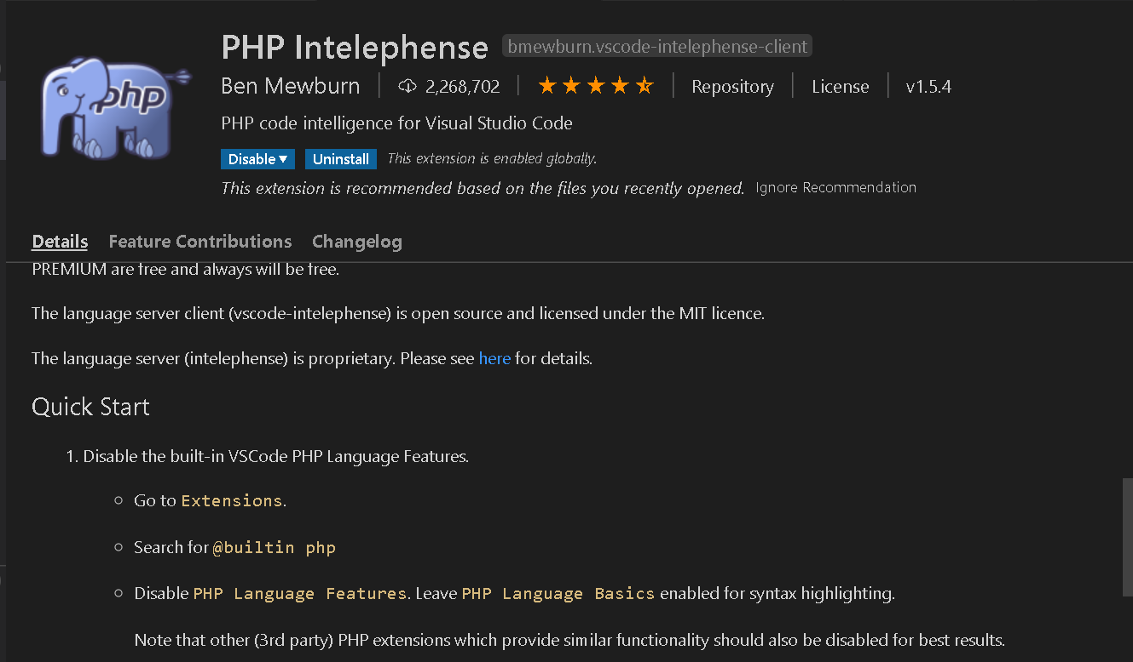

2. PHP Debugの導入
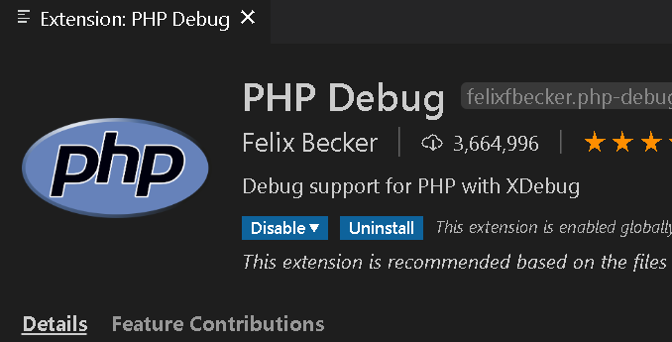

 | 下記の手順は全てvscodeでPHP Debugを表示させたものを移しただけ
 | xdebugの実行ファイルをダウンロード
 |  | 1. phpinfo()の結果をオールコピー
 |  | 2. https://xdebug.org/wizardに結果を張り付け
 |  | 3. php_xdebug～.dllをダウンロードし、以下パスに配置
 |  |  | C:\xampp\php\ext\

 | php.iniに以下を追記
 |  | [XDebug]
 |  | zend_extension="C:\xampp\php\ext\php_xdebug-2.9.8-7.4-vc15-x86_64.dll"
 |  | xdebug.remote_enable=1
 |  | xdebug.remote_autostart=1

 | launch.jsonの作成
 |  | デバッグ→歯車クリックで作成される
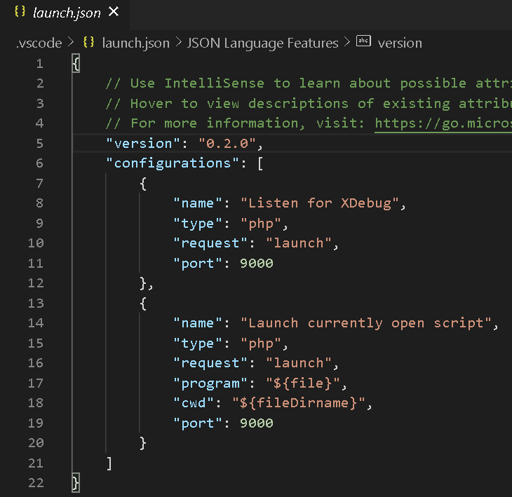

 |  |  |  | Listen for Xdebug → ブラウザでデバッグ

 |  |  |  | Launch currently open script → CLIでデバッグ
 |  |  |  |  | サーバ立ち上げずにデバッグできる

3. デバッグ
 |  | 1. サーバー起動
 |  | 2. ブレイクポイントの設置
 |  | 3. Listen for Xdebugで起動
 |  | 4. ブラウザにアクセス

cakephp
intl拡張子を有効
php.iniの以下をコメントアウト
extension=intl

プロジェクト作成
composer create-project --prefer-dist cakephp/app:^3.8 test |  | composer create-project --prefer-dist cakephp/app プロジェクト名
・ドキュメントルートで実行

cakephpサーバー起動
bin\cake server -H localhost -p 8000

cakephpサーバー停止
Ctrl + C

設定ファイルの修正
config\app.php
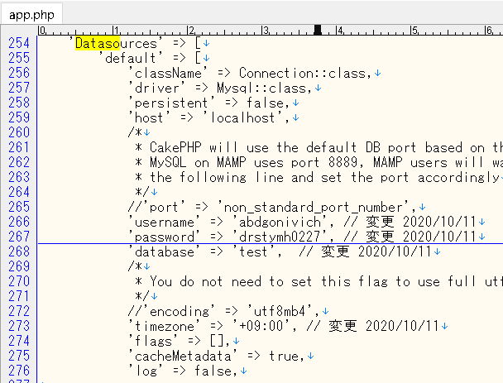

 | Datasourcesの項目を設定
 | ・username
 | ・password
 | ・database
 | ・timezone

config\bootstrap.php

 | ・timezone

セッション (絵)
https://blog.apar.jp/php/12373/
セッションについて非常に分かり易い
セッションファイルの保存場所など
セッション使うときの注意点など

ログイン

ログイン

ログイン

session_start()
クッキー

セッションID
・クッキーにセッションIDを保存する

クッキー
$_SESSION
セッションID
$_SESSION

クッキー
・セッションファイルを生成する
・セッションIDを発行しクライアントに返す
セッションID
$_SESSION

session_start()
クッキー
・次のリクエスト時にセッションIDの入ったクッキーも送る
セッションID

クッキー
$_SESSION

セッションID
・セッションIDに紐づいたセッションファイルを参照する
$_SESSION
クッキー

セッションID
$_SESSION

クッキー
会員ページ
セッションID

クッキー
$_SESSION
会員ページ
セッションID
$_SESSION
クッキー
会員ページ
・問題なければ会員ページを返す
セッションID
$_SESSION

